Consolidación
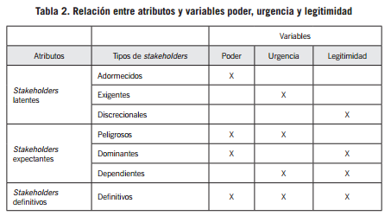
Elaborado por: Lic. Numa Sebastián Calle Lituma, Mg. MBA. PhD. y Lic. Ronal Edison Chaca Espinoza, Mg. PhD. |  |  |  |  | Fuente: Mitchell et al; 1997

MATRIZ DE CONSOLIDACIÓN
Territorio/Localidad: | 0
Elaborado por: | 0
Actores | Grado de Poder (A) |  | Grado de Legitimidad (B) |  | Grado de Urgencia (C) |  | Total A x B x C
 | Valor Total | Valor Normalizado | Valor Total | Valor Normalizado | Valor Total | Valor Normalizado
Actor 1: | 0 | #DIV/0! | 0 | #DIV/0! | 0 | #DIV/0! | #DIV/0!
Actor 2: | 0 | #DIV/0! | 0 | #DIV/0! | 0 | #DIV/0! | #DIV/0!
Actor 3: | 0 | #DIV/0! | 0 | #DIV/0! | 0 | #DIV/0! | #DIV/0!
Actor 4: | 0 | #DIV/0! | 0 | #DIV/0! | 0 | #DIV/0! | #DIV/0!
Actor 5: | 0 | #DIV/0! | 0 | #DIV/0! | 0 | #DIV/0! | #DIV/0!
Actor 6: | 0 | #DIV/0! | 0 | #DIV/0! | 0 | #DIV/0! | #DIV/0!
Actor 7: | 0 | #DIV/0! | 0 | #DIV/0! | 0 | #DIV/0! | #DIV/0!
Actor 8: | 0 | #DIV/0! | 0 | #DIV/0! | 0 | #DIV/0! | #DIV/0!
Actor 9: | 0 | #DIV/0! | 0 | #DIV/0! | 0 | #DIV/0! | #DIV/0!
Actor 10: | 0 | #DIV/0! | 0 | #DIV/0! | 0 | #DIV/0! | #DIV/0!
TOTAL | 0 |  | 0 |  | 0
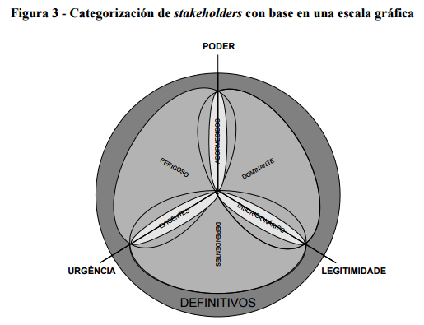
Número de Actores
Promedio | 0 |  | 0 |  | 0
Valor Máximo | #DIV/0! |  | #DIV/0! |  | #DIV/0!
Valor Mínimo | #DIV/0! |  | #DIV/0! |  | #DIV/0!
Punto Central del Rango | #DIV/0! |  | #DIV/0! |  | #DIV/0!

MATRIZ RESUMEN
Actores | Grado de Poder | Grado de Urgencia | Grado de Legitimidad | Tipo de Stackeholder
Actor 1: |  |  |  | 0
Actor 2: |  |  |  | 0
Actor 3: |  |  |  | 0
Actor 4: |  |  |  | 0
Actor 5: |  |  |  | 0
Actor 6: |  |  |  | 0
Actor 7: |  |  |  | 0
Actor 8: |  |  |  | 0
Actor 9: |  |  |  | 0
Actor 10: |  |  |  | 0

